ER図勉強
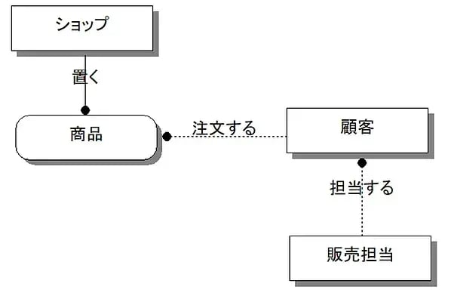
参考URL
https://products.sint.co.jp/blog/create-er-diagram

ER図のデータモデル
ER図はシステムの上流工程の中で段階的に設計
各工程で作成するER図の状態のことを「データモデル」と呼ぶ

データモデルの種類
■概念モデル
※概念モデルで定義するものはエンティティとリレーションシップ
要件定義工程で作成するデータモデル
システム全体における「もの」や「できごと」をエンティティ、リレーションシップとして洗い出し、概要を表したもの
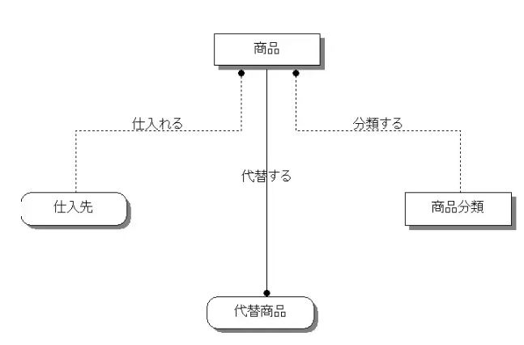
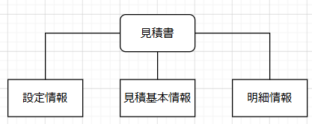

■論理モデル
・基本設計工程で作成するデータモデル
・論理モデルでは概念モデルに対してさまざまな肉付けを行う
※具体的には以下の情報を追加
 | 属性（アトリビュート）
 | アイデンティファイア（主キー）
 | 外部キーの定義
 | リレーションシップ
 | カーディナリティ
※データ型の定義などの物理データベース向けの設計は行わない
※論理モデルは「特定のデータベースに依存しないレベルで具体化した状態」
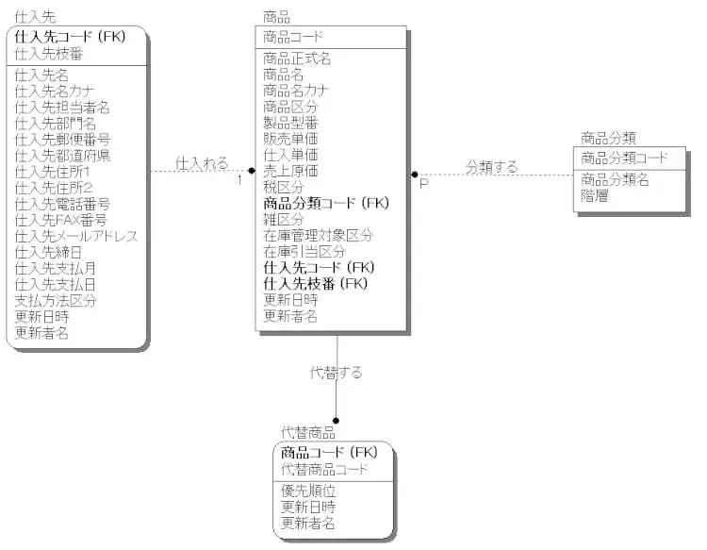
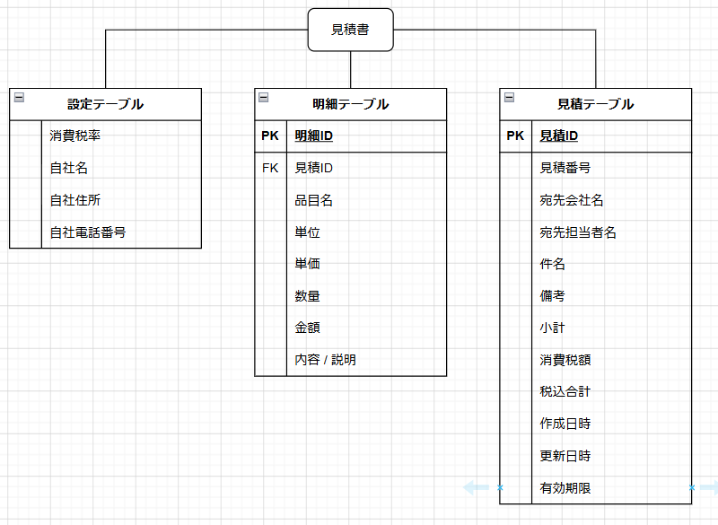

■物理モデル
・詳細設計工程で作成するデータモデル
・Oracle Database等の特定の物理データベース向けに論理モデルの変換を行う
→データ型を追加、物理データベースに即したアルファベットに変換、など
・ER図の最終形態
・物理モデル完成後は、その情報をもとに物理データベースを作成することができる
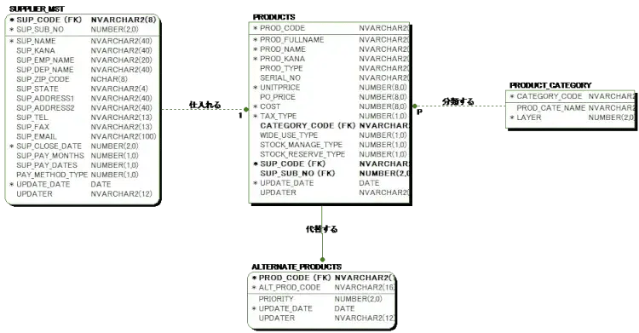

リレーションシップの線の向き
リレーションシップには向きがあります。関連の「主語」から「目的語」に向かって線を引きます

ER図勉強_線（構成）
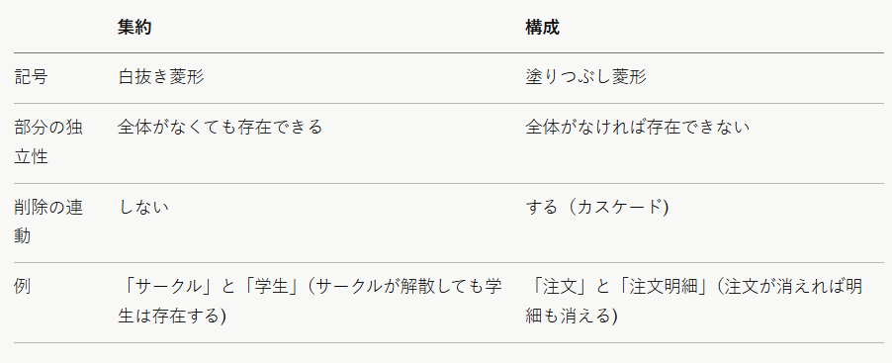
「構成」
・主に UML のクラス図やオブジェクト指向設計で使われる関係記号
・ER図というより「全体と部分の強い所有関係」を表す時に登場する
・ER図の文脈では、この考え方は「識別関係（子が親なしでは存在できない関係)」に対応する
・整理すると以下の3種類がある
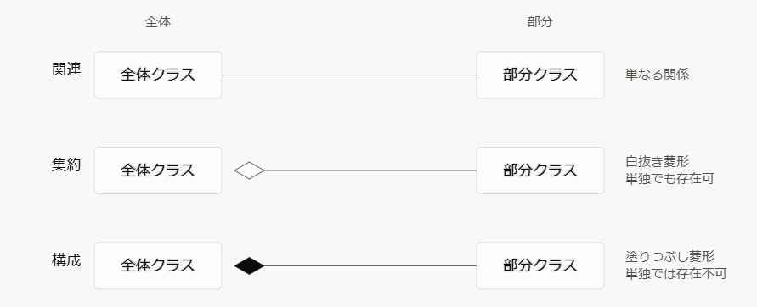

構成（Composition）とは
「全体」と「部分」の間にある、特に強い所有関係を表す記号です。塗りつぶしの菱形（◆）を全体側に付けて表現します。

特徴
・存在依存性：部分は全体がなければ意味を持たない、あるいは存在できない
・ライフサイクルの一致：全体が削除されると、部分も連動して削除される（カスケード削除)
・排他的な所有：1つの部分は、同時に複数の全体に所属できない

「集約（Aggregation)」との違い
同じ「全体ー部分」構造でも、集約（白抜き菱形◇）は関係がゆるやかです。

基本設計でのテーブル定義の範囲
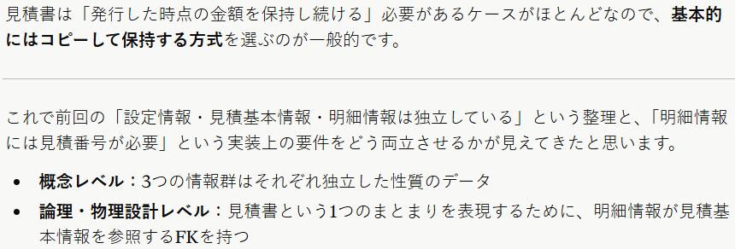
基本設計でのテーブル定義の範囲
基本設計（外部設計)は「何を作るか」を業務目線で定義する工程
テーブル定義もそれに合わせて業務的に意味のある項目までが対象
※物理的なパフォーマンス設計は詳細設計に回すのが一般的
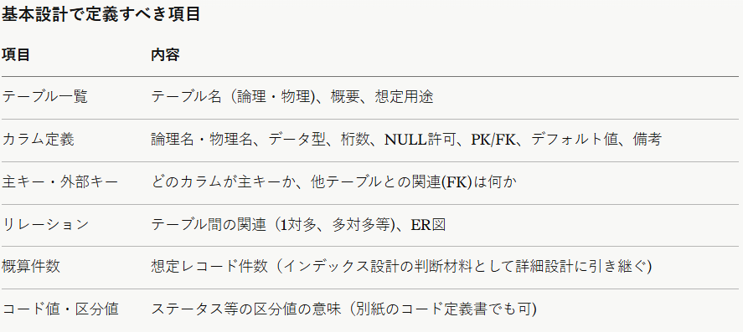

参考例：見積基本情報テーブル

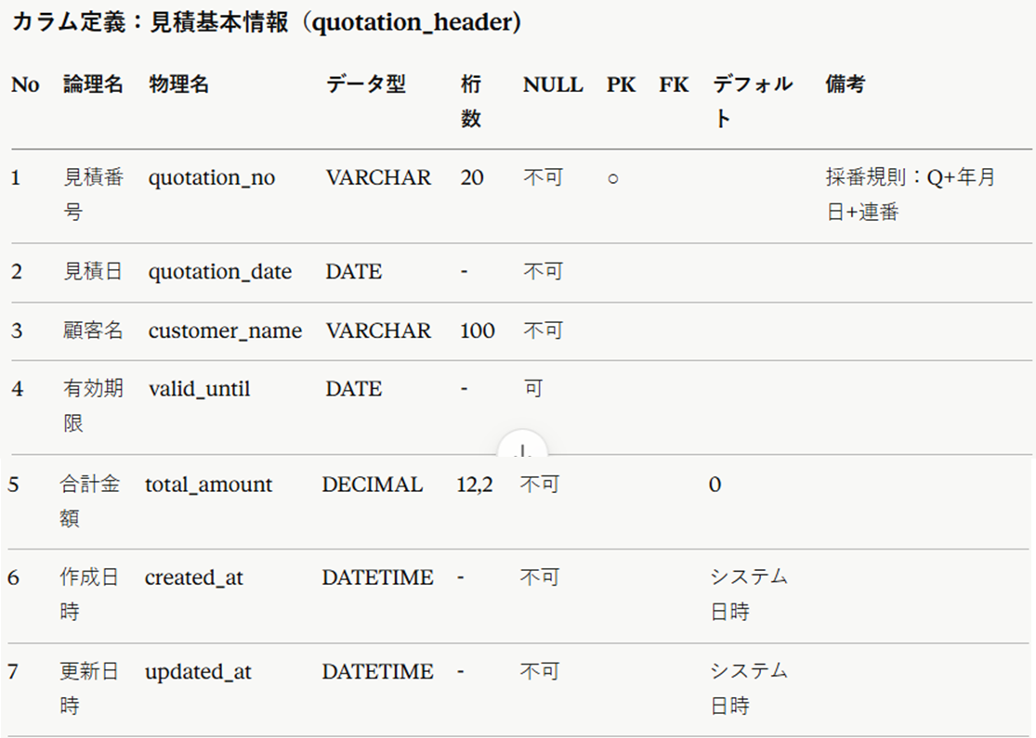

このくらいの粒度（業務的な意味・型・制約が読み手に伝わる程度)が基本設計としては適切

■切り分け基準
「桁数は本当に20文字で足りるか」「DECIMAL(12,2)で最大金額に対応できるか」といった業務要件との整合性はこの段階で確認
「このカラムにインデックスを張るか」「ストレージエンジンは何か」は詳細設計で決める
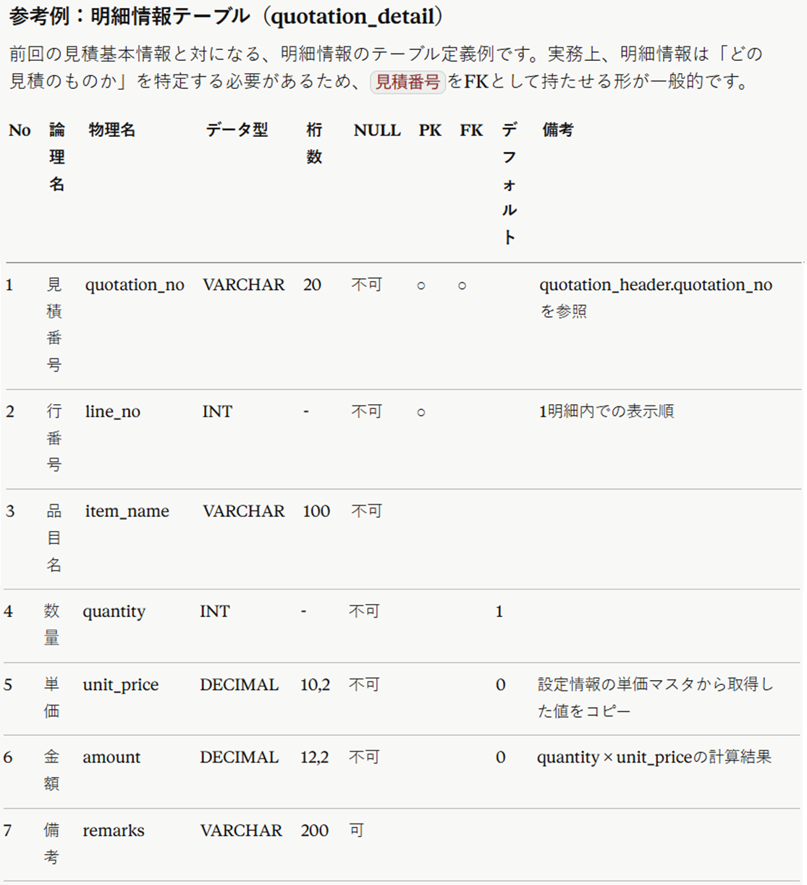

■設計上のポイント
主キーは複合キー（見積番号＋行番号）
1件の見積に対して複数の明細行が存在するため、見積番号単独では行を一意に特定できません。「見積番号＋行番号」の組み合わせで初めて1レコードが特定できる、という設計です。

■単価はコピーして保持するか、参照だけにするか
これは実務上よく議論になる点です。

複合キーについて
Claudeに質問：「見積番号＋行番号」のような複合キーはどう書きますか？主キーになるのでPK？
※テーブル定義についての質問の流れの続きになります

■複合キーの場合
テーブル定義書では両方のカラムに「PK」を付け、キー内での順序を数字で示すのが一般的
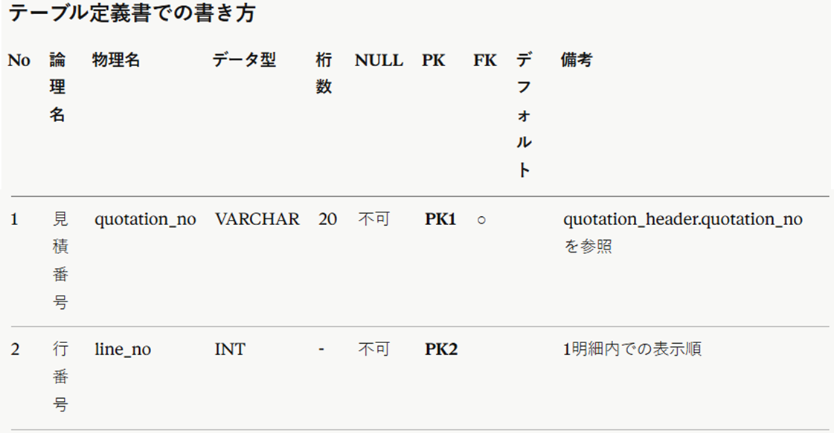

単に「○」でも間違いではありませんが、PK1・PK2のように番号を振る方が「どちらが主キーの先頭カラムか(＝インデックスの並び順)」が明確になり、実務ではよく使われます。
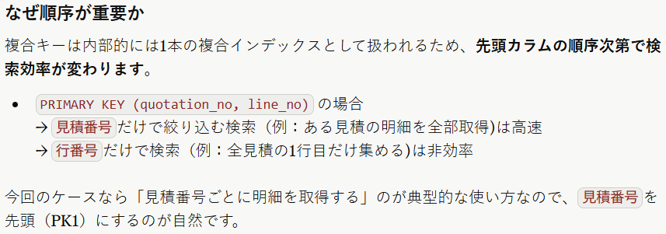

DDLで書く（詳細設計の項目）
（このDDL自体は詳細設計〜実装フェーズの成果物なので、基本設計の段階では上記のテーブル定義書の記述で十分です)
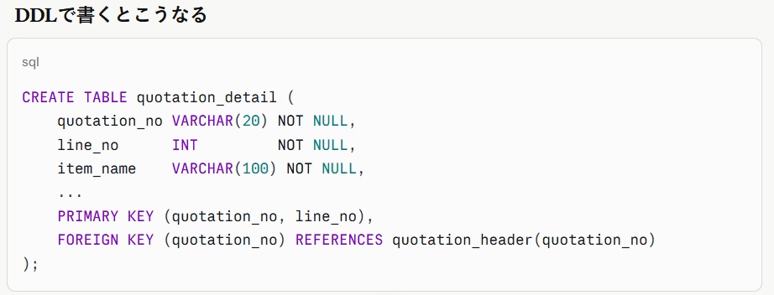

補足：代理キー(サロゲートキー)という選択肢もある
複合キーの代わりに、detail_idのような連番の代理キーを主キーにする設計もよく使われます。

どちらが良いかはプロジェクトの方針次第
見積番号・行番号という業務上意味のあるキーをそのまま主キーにする今回のような設計は「自然キー」と呼ばれ、特に社内向けの比較的シンプルなシステムではよく採用される
他の多くのテーブルから明細情報を参照する可能性がある場合は、代理キー方式の方が扱いやすいこともある

PKとFKの両方に該当する場合
Claudeに質問：見積IDは外部キーとしても使いますが、この場合どうなりますか？PK/FKどっちも書く？
その認識で合っています。PKとFKの両方に該当する場合は、両方書きます。
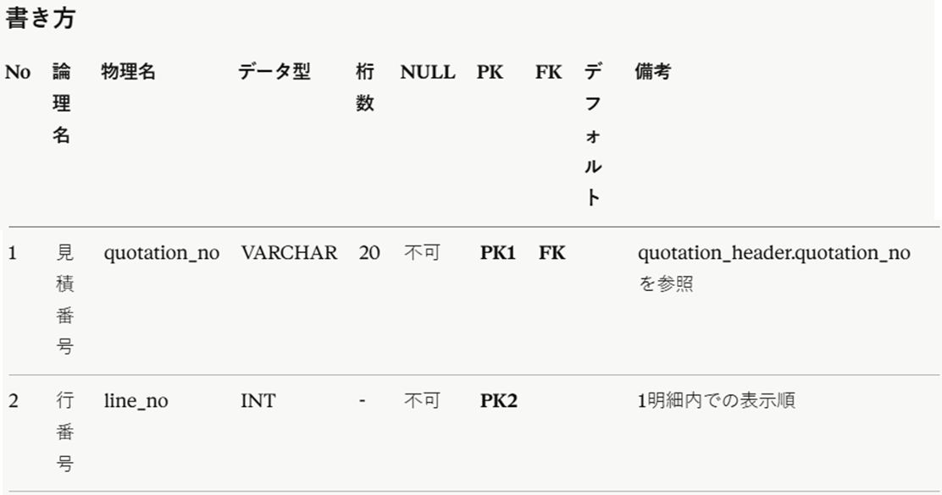

見積番号カラムは、明細情報テーブルの中では「行を一意に特定するための主キーの一部」であると同時に、
「見積基本情報テーブルの見積番号を参照する外部キー」でもある、という2つの役割を同時に持っているため、
PK列にもFK列にも印を付けます。
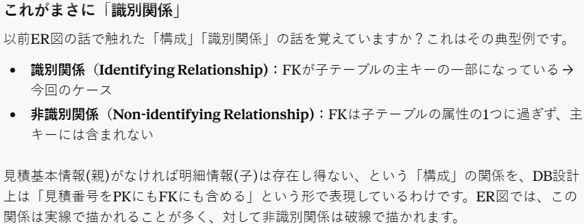

もし代理キー方式だったら
前回触れた代理キー(detail_id)を主キーにする設計だった場合は、書き方が変わります。
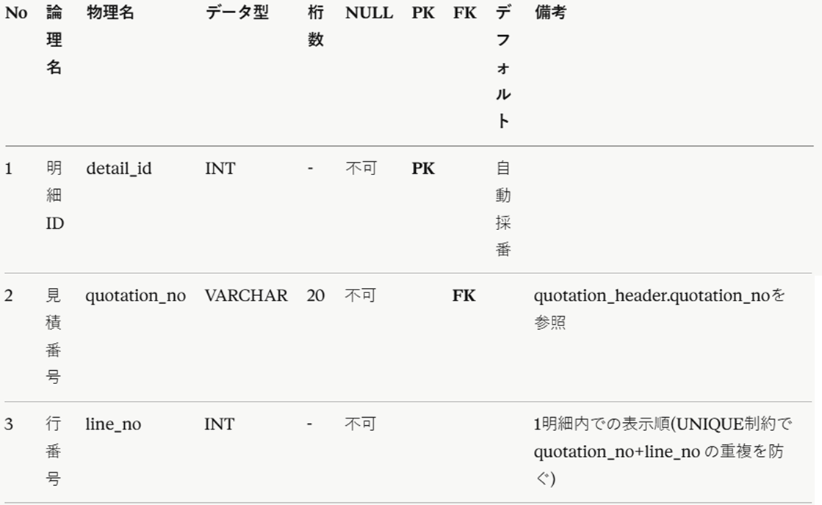

この場合、見積番号はFKだけになり、PKには該当しません(＝非識別関係になる)。
主キーの方式(自然キー or 代理キー)によって、FKがPKを兼ねるかどうかが変わる、という点がポイントです。

■基本設計で決めること
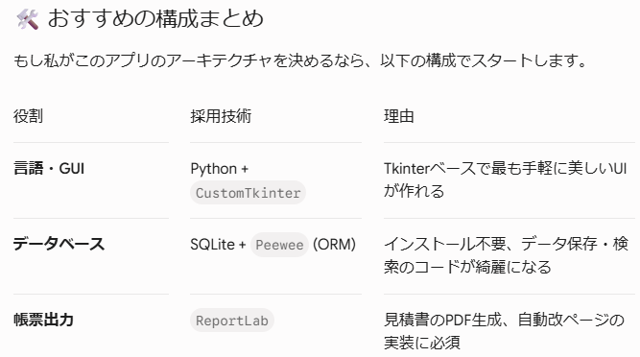
基本設計で決めるべきこと（アーキテクチャの骨格）
基本設計では、アプリの「大枠の構造」を決定

■どのようなものを作るか
デスクトップアプリケーション

■言語
Python

■データベース
SQLite

■GUIフレームワークの選定
PythonのGUIライブラリはそれぞれ特性が異なります。どれを使うかを基本設計で確定させます。
以下候補
・Tkinter（標準、軽量）
・PyQt / PySide（高機能、モダン）
・Flet（Flutterベース、モダンで美しいUIが容易）

■ORMフレームワークの選定
SQLiteとPythonを繋ぐORMを決定
以下広報
・SQLAlchemy（業界標準、多機能）
・Peewee（軽量・シンプルでSQLiteと相性抜群）

■配布・インストーラー作成パッケージの選定
Windowsアプリとしてユーザーに配布するためには、Python環境がなくても動くように「.exeファイル化」する必要があります。このツールも基本設計で決めておきます。
以下候補
・PyInstaller
・Nuitka

使用するものを具体的に決めていくための候補

【GUI】
■推奨：CustomTkinter
Tkinterをベースに、今風のフラットデザインやダークモード/ライトモードの自動切り替えに対応させたライブラリです。

・メリット
記述方法は標準のTkinterとほぼ同じ（tk.Button を customtkinter.CTkButton に変えるだけ）なので、Tkinterの学習コストをそのまま活かせます。
丸みを帯びたボタンやスタイリッシュな入力フォームが最初から用意されています。

■対案：ttkbootstrap
もし「ビジネスライクで、Bootstrap（Webデザインの枠組み）のようなカチッとしたUIにしたい」という場合は、こちらがおすすめです。
豊富で綺麗なカラーテーマが最初から揃っています。

【ORM】
■データベース操作を劇的に楽にする「ORM」
・SQLiteを扱う際、Pythonの標準ライブラリ sqlite3 を使って生のSQL文（SELECT * FROM ...）を文字列で書くのは避けるべきです。
・タイポによるバグが増え、コードが汚くなります。

■推奨：Peewee (軽量ORM)
小〜中規模のデスクトップアプリにおいて、最もバランスが良いのが Peewee です。
・メリット： Pythonのクラスを書くだけでデータベースのテーブルが定義でき、データの保存や検索もPythonのメソッドだけで完結します（例: Estimation.select().where(...)）。
・大規模向けの SQLAlchemy という有名なライブラリもありますが、学習コストが高くデスクトップアプリには大げさすぎます。
※Peeweeの手軽さが今回の規模感にベストマッチします。

【「見積書出力（PDF化）」のためのライブラリ】
要件にある「見積書の出力」を満たすため、PDFを生成するライブラリが必要です。

■推奨：ReportLab
PythonでPDFを生成する際のデファクトスタンダード（業界標準）です。
・メリット： 座標を指定して文字や線を引く「キャンバス」的な使い方のほか、Platypus という高機能なレイアウトエンジンを使えば、「複数ページにまたがる明細テーブルの自動改ページ」などが綺麗に実装できます。日本語フォント（IPAフォントなど）の埋め込みにも対応しています。

【アプリがスパゲティコードにならないための設計（MVC）】
Tkinter開発で誰もが陥る罠が、「ボタンを押したときの処理（ビジネスロジック）」と「画面の見た目（UI）」を同じファイルに全部書いてしまい、コードが収集つかなくなることです。
Webフレームワークのような厳密な制約はTkinterにはないため、意識的に MVC（Model-View-Controller）パターン を取り入れてファイルを分割しましょう。

■Model（モデル）： Peewee を使ったデータ定義と、SQLiteへの保存・読み込みロジック。
■View（ビュー）： CustomTkinter を使った画面の配置。ここには「ボタンが押された」というイベントの検知だけを書く。
■Controller（コントローラー）： 「数量×単価」の自動計算ロジックや、Viewから受け取ったデータをModelに渡して保存する「仲介役・ビジネスロジック」。

■業務フロー
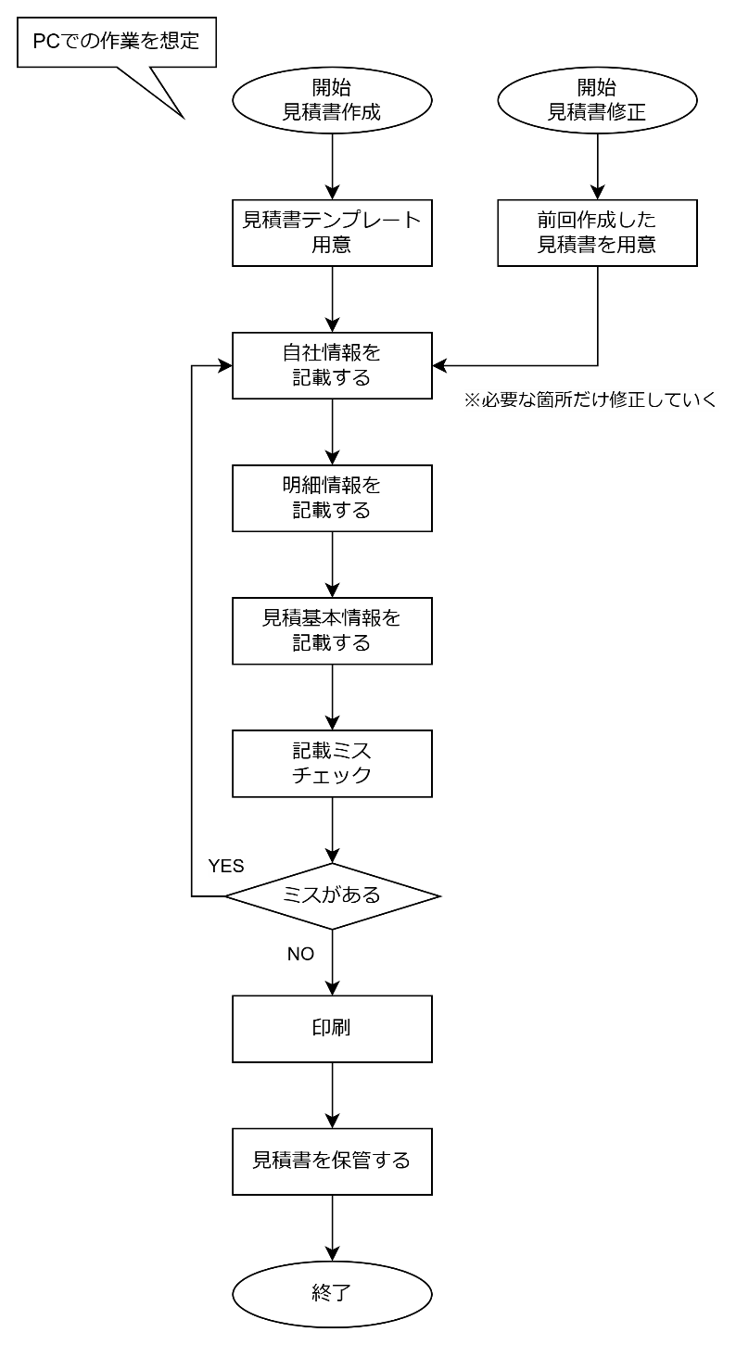
改善前：見積書作成の業務フロー
※必要な情報がすべて揃っており、見積書を「書く」段階においての業務フローを想定
※PCは使うが、入力は手作業を想定

1.自社情報を記載する
・自社名
・自社住所
・自社電話番号

2.明細情報を記載する
※明細情報の数は複数あり、それぞれを１行毎に書く
・品目名
・単価
・数量
・金額

3.見積基本情報を記載する
・見積番号
・宛先会社名
・宛先担当者名
・件名
・備考
・小計
・消費税額
・税込合計
・作成日時
・更新日時
・有効期限

4.ミスチェック

5.印刷

6.見積書の保管

改善後：ツールを使用した見積書作成の業務フロー
※利便性は向上したがフローはほぼ同じになりそう（設定画面で自社情報登録するのでその手間が省けるくらい？）
→改善前の業務フローがPC利用している設定なのでありがたみが伝わりづらくなってる（手動作業にかえる？）
※このページ書き直しを検討中（改善後のフローも書こう！次の機会に）

■ER図
■概念モデル

■論理モデル
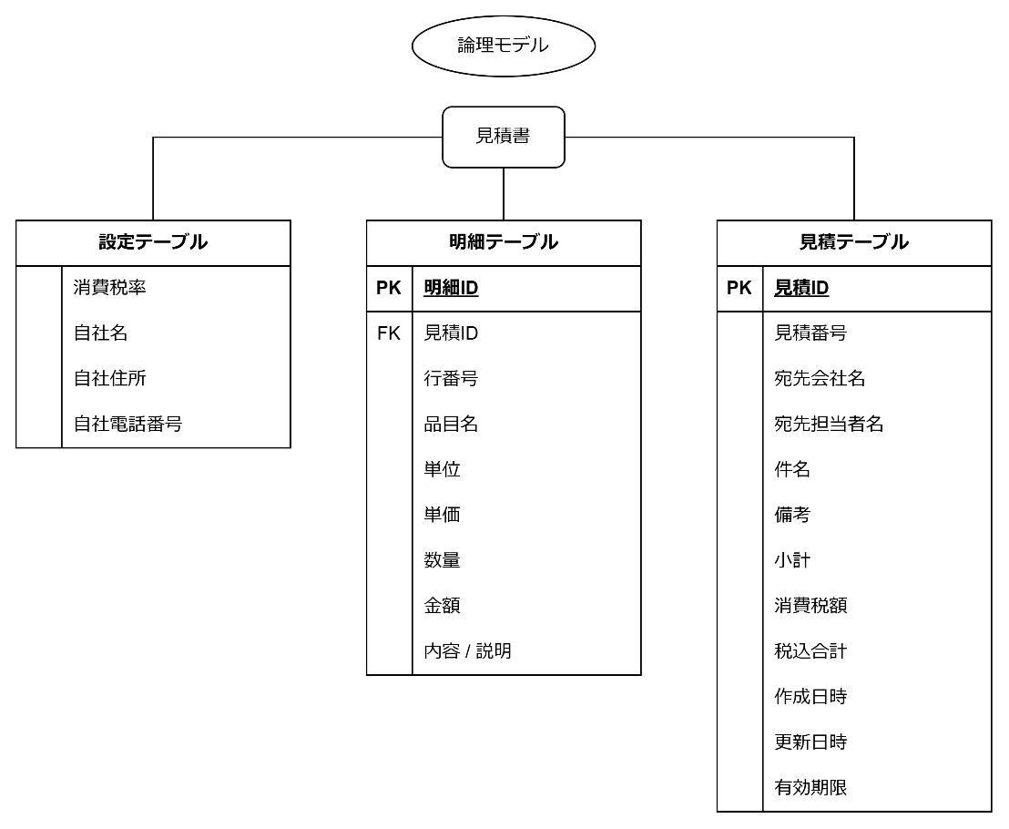

 | ↓「見積ID＋行番号＝PK（複合キー）」とし、「明細ID」はなしでもいいか？
 | ※一旦今の仕様のままで進める（効率化は後々）
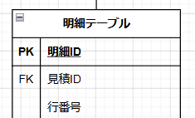

※基本設計書なのでここまで（物理モデルは詳細設計で書く）

■テーブル定義
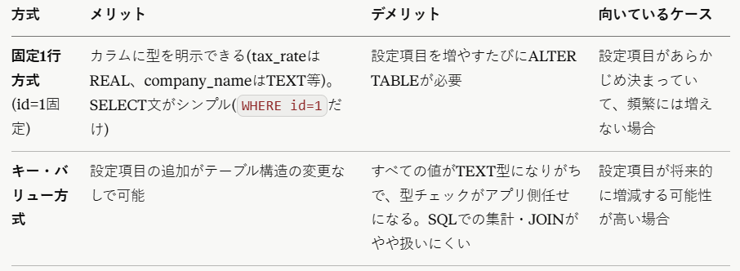
使用するデータベースアプリ
■SQLライト
開発効率、配布の手軽さ、メンテナンス性のどれをとっても今回の要件にこれ以上合致するものはありません
※詳しい選択理由については「■データベース選択」シートを参照

■参考URL
利用者は数十億人！？ SQLiteはどこが凄いデータベース管理システムなのか調べてみた
https://qiita.com/ko1nksm/items/87d27a287e1b6005d11c

python3でsqlite3の操作。作成や読み出しなどの基礎。
https://qiita.com/saira/items/e08c8849cea6c3b5eb0c

■補足
・利用者は数十億人（Android や iOS、つまりスマホに組み込まれているから）
・クライアント・サーバー型ではなく組み込み型のライブラリ
・ほぼすべての言語からデータベースファイルを読み書きすることができ（シェルスクリプトは対応できない）
→sqlite3 コマンド経由で間接的に使用は可能
・Pythonでsqlite3をimportすれば簡単に利用できる
・ファイルアクセスのライブラリに過ぎないため、ウェブシステムでデータベースサーバーとフロントエンドを分けるような、よくあるシステム構成や、ネットワークで多数のコンピュータを連携させる大規模システムに対応できない
・大規模なシステムと対応できるものとして作られていませんが、それ故に組み込み型としてはシンプルに使うことができる優れたライブラリ

テーブルイメージ

■設定データ

 | 消費税率 | 自社名 | 自社住所 | 自社電話番号 |  |  | ※レコードの追加削除は不可（１レコードのみ）
 |  |  |  |  |  |  | →主キーはどれにする？別途作成が必要？

■明細データ

 | ↓主キー | ↓外部キー |  |  |  |  |  | ↓金額は計算で出せるので載せなくてもよい？
 | 明細ID | 見積ID | 行番号 | 品目名 | 単位 | 単価 | 数量 | 金額 | 内容 / 説明
 | 1 | 1 | 1
 | 2 | 1 | 2
 | 3 | 2 | 1
 | 4 | 2 | 2
 | 5 | 2 | 3
 | 6 | 3 | 1

■見積データ

 |  | ※見積番号と見積IDは別物？キーとして使うものでもないなら、GUIから「見積番号」は任意で付けられるようにする必要あるかも（ダブりはどうする？）
 | 見積ID | 見積番号 | 宛先会社名 |  | 宛先担当者名 |  | 件名 | 備考 | 小計 | 消費税額 | 税込合計額 | 作成日時 | 更新日時 | 有効期限
 | 1
 | 2
 | 3
 | 4
 | 5
 | 6

テーブル定義
※SQLiteを想定して書いています

■設定データ |  |  |  |  |  |  | ※１桁＝１文字
 |  |  |  |  |  |  | ↓SQLiteは指定した桁数を超えても入力が可能なため、桁数制限はしない
 | No | 論理名 |  | 物理名 |  | データ型 | 桁数 | NULL | PK | FK | デフォルト | 備考
 | 1 | ID |  | id |  | INTEGER |  | 不可 | 〇 |  | 1 | シングルトンテーブルのため常に1固定。CHECK (id = 1)で2件目以降の挿入を防止
 | 2 | 消費税率 |  | tax_rate |  | INTEGER |  | 不可 |  |  | 10
 | 3 | 自社名 |  | company_name |  | VARCHAR | 100 | 可
 | 4 | 自社住所 |  | company_address |  | VARCHAR | 200 | 可
 | 5 | 自社電話番号 |  | company_phone |  | INTEGER |  | 可

■明細データ

 | No | 論理名 |  | 物理名 |  | データ型 | 桁数 | NULL | PK | FK | デフォルト | 備考
 | 1 | 明細ID |  | detail_id |  | INTEGER |  | 不可 | 〇 |  | 自動採番
 | 2 | 見積ID |  | quotation_id |  | INTEGER |  | 不可 |  | 〇
 | 3 | 行番号 |  | line_no |  | INTEGER |  | 不可
 | 4 | 品目名 |  | item_name |  | VARCHAR | 50 | 不可
 | 5 | 単位 |  | unit |  | VARCHAR | 5 | 不可
 | 6 | 単価 |  | unit_price |  | INTEGER |  | 不可
 | 7 | 数量 |  | quantity |  | INTEGER |  | 不可
 | 8 | 金額 |  | amount |  | INTEGER |  | 不可
 | 9 | 内容 / 説明 |  | description |  | VARCHAR | 500 | 可
 | 10 | 消費税率 |  | tax_rate |  | INTEGER |  | 不可 |  |  |  | 消費税率が過去と現在で変わっている可能性があるので、作成当時の消費税率を保存しておく。計算時はこの税率を使用する（確定済みの見積書は再計算しないのであれば不要か？）

■見積データ
 |  |  |  |  |  |  |  |  | 主キー | 外部キー
 | No | 論理名 |  | 物理名 |  | データ型 | 桁数 | NULL | PK | FK | デフォルト | 備考
 | 1 | 見積ID |  | quotation_id |  | INTEGER |  | 不可 | 〇 | 〇 | 自動採番
 | 2 | 見積番号 |  | quotation_no |  | INTEGER |  | 不可
 | 3 | 宛先会社名 |  | recipient_company_name |  | VARCHAR | 100 | 不可
 | 4 | 宛先担当者名 |  | recipient_contact_name |  | VARCHAR | 20 | 不可
 | 5 | 件名 |  | subject |  | VARCHAR | 50 | 不可
 | 6 | 備考 |  | remarks |  | VARCHAR | 500 | 可
 | 7 | 小計 |  | subtotal |  | INTEGER |  | 不可
 | 8 | 消費税額 |  | tax_amount |  | INTEGER |  | 不可
 | 9 | 税込合計額 |  | total_amount |  | INTEGER |  | 不可
 | 10 | 作成日時 |  | created_at |  | TEXT |  | 不可
 | 11 | 更新日時 |  | updated_at |  | TEXT |  | 不可
 | 12 | 有効期限 |  | valid_until |  | TEXT |  | 不可
 |  |  |  |  |  | ↑※SQLiteではDATE型はなく、説明書ではTEXT型が使われている（とAIが言っている）

設定データのテーブルについて
■主キーは必要か？
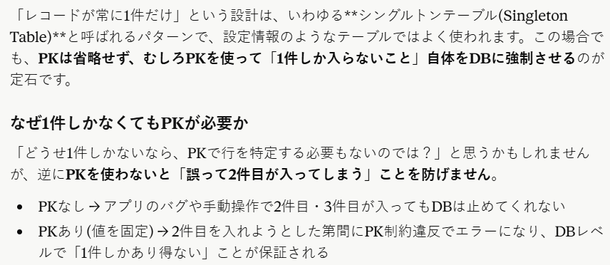

■SQLiteでの書き方
idを常に1固定にし、CHECK制約で縛るのが定番のやり方です。
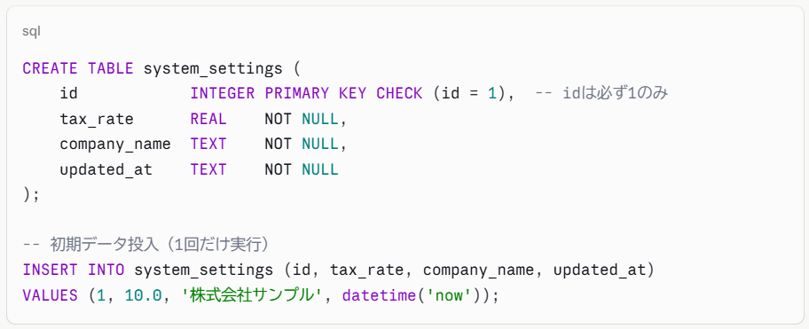

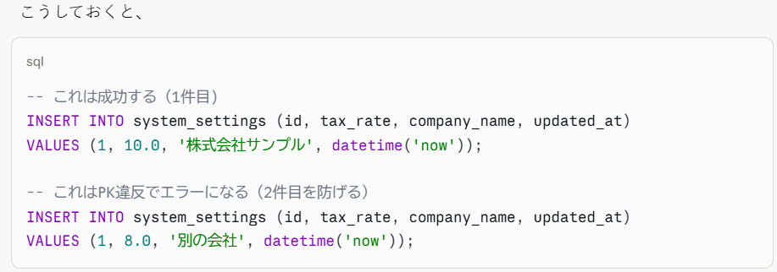

別の設計：キー・バリュー形式にする方法
もう一つのよくあるパターンとして、「設定項目ごとに1行」というキー・バリュー形式にする方法もあります。
この場合はテーブル全体では複数行になりますが、設定項目の追加がテーブル構造(ALTER TABLE)を伴わずに済むという利点があります。

＝＝＝＝＝＝＝＝＝＝＝＝＝＝＝＝＝＝＝＝＝＝＝＝＝＝＝＝＝＝＝＝＝＝＝＝＝＝＝＝＝＝＝＝＝＝＝＝＝＝＝
CREATE TABLE system_settings (
setting_key TEXT PRIMARY KEY, -- 例: 'tax_rate', 'company_name'
setting_value TEXT NOT NULL,
updated_at TEXT NOT NULL
);

INSERT INTO system_settings VALUES ('tax_rate', '10.0', datetime('now'));
INSERT INTO system_settings VALUES ('company_name', '株式会社サンプル', datetime('now'));
＝＝＝＝＝＝＝＝＝＝＝＝＝＝＝＝＝＝＝＝＝＝＝＝＝＝＝＝＝＝＝＝＝＝＝＝＝＝＝＝＝＝＝＝＝＝＝＝＝＝＝

■どちらを選ぶべきか

■画面レイアウト
枠の色ごとの役割
ボタン
固定文字
入力欄
※電卓画面が想定されていない
→イメージ作成＆機能一覧などに追記する

システムにより変更される文字欄

1.ホーム画面
アプリ起動時の画面
 | ・見積作成ボタン
MITUMORI
 | ・履歴確認ボタン
 | ・設定ボタン
 | ※各ボタンにはイメージ画像＋文字を表示

見積作成
ボタン
履歴確認
ボタン
設定
ボタン

設定画面
設定画面
ホーム画面から「設定ボタン」が押された時に開かれる画面
 | 以下を設定できる。
 | ・消費税率
消費税率（%）
10
 | ・自社名
自社名
株式会社○○○
 | ・自社住所
 | ・自社電話番号
自社住所
N県N市 〇〇〇ビルN階
自社電話番号
〇〇〇 - 〇〇〇〇 - 〇〇〇〇

保存
戻る
変更がある状態の時だけ保存ボタンが押せるようにする（したい）

見積基本情報画面
見積作成画面
ホーム画面から「見積作成ボタン」が押された時に開かれる画面
 | ・見積番号 |  | ←自動で入るが変更可能とする？（その場合、ダブりがないかのチェック処理を作成する必要あり）
 | ・作成日 |  | ←自動で入るが変更可能（都合によっては必要になるかもしれないので）
作成日
20**/**/**
 | ・自社名 |  | ←自動で入るが変更可能（都合によっては必要になるかもしれないので）
見積番号
N
 | ・件名
 | ・有効期限
自社名
株式会社〇〇〇
 | ・宛先会社名
件名
プロジェクトX
 | ・宛先担当者名
有効期限
20**/**/**
 | ・備考

宛先会社名
株式会社△△△
宛先担当者名
***
特になし
備考
確定
戻る

「見積基本情報画面」で「確定」ボタンが押された時に開かれる画面
明細情報画面
品目名
＊＊＊
単位
件
 | ・品目名
 | ・単位
 | ・単価
 | ・数量
単価
〇〇〇
 | ・金額 |  | ←金額なので、自動算出される（入力はしない、できないようにする。もしくはこの項目から削除し、プレビューでのみ確認できるか）
数量
△
 | ・内容 / 説明

金額
□□□
内容 / 説明
＊＊＊＊＊＊＊＊＊＊＊＊＊＊＊＊＊＊＊＊＊＊＊＊＊＊＊＊＊

完了
追加
戻る
追加ボタンを押すと、明細情報が追加され、次の明細情報作成画面へ移る

＊＊＊＊＊＊＊＊＊＊＊＊これはCSV版＊＊＊＊＊＊＊＊＊＊＊＊＊＊＊＊＊＊＊＊＊＊＊＊＊＊＊＊＊＊＊＊＊＊＊＊＊＊＊＊＊＊＊＊＊＊＊＊＊＊＊＊＊＊
「明細情報画面」で「完了」ボタンが押された時に開かれる画面
プレビュー画面

作成日：****/**/**
見積番号：N
自社名：株式会社〇〇〇
件名：プロジェクトX
有効期限：****/**/**
宛先会社名：株式会社△△△
宛先担当者名：***
明細
品目名 単位 単価 数量 金額 内容説明
＊＊＊ ＊＊ ＊＊ ＊＊ ＊＊ ＊＊＊＊＊＊＊＊＊＊＊
＊＊＊ ＊＊ ＊＊ ＊＊ ＊＊ ＊＊＊＊＊＊＊＊
備考
＊＊＊＊＊＊＊＊＊＊＊＊＊＊＊＊＊＊＊＊＊
＊＊＊＊＊＊＊＊＊＊＊＊＊＊＊＊＊＊＊＊

戻る
確定

＊＊＊＊＊＊＊＊＊＊＊＊＊＊＊＊＊＊＊＊＊＊＊＊＊＊＊＊＊＊＊＊＊＊＊＊＊＊＊＊＊＊＊＊＊＊＊＊＊＊＊＊＊＊＊＊＊＊＊＊＊＊＊＊＊＊＊＊＊＊＊＊

PDF版は出来れば実装
＊＊＊＊＊＊＊＊＊＊＊＊これはPDF版＊＊＊＊＊＊＊＊＊＊＊＊＊＊＊＊＊＊＊＊＊＊＊＊＊＊＊＊＊＊＊＊＊＊＊＊＊＊＊＊＊＊＊＊＊＊＊＊＊＊＊＊＊＊
「明細情報画面」で「完了」ボタンが押された時に開かれる画面
プレビュー画面
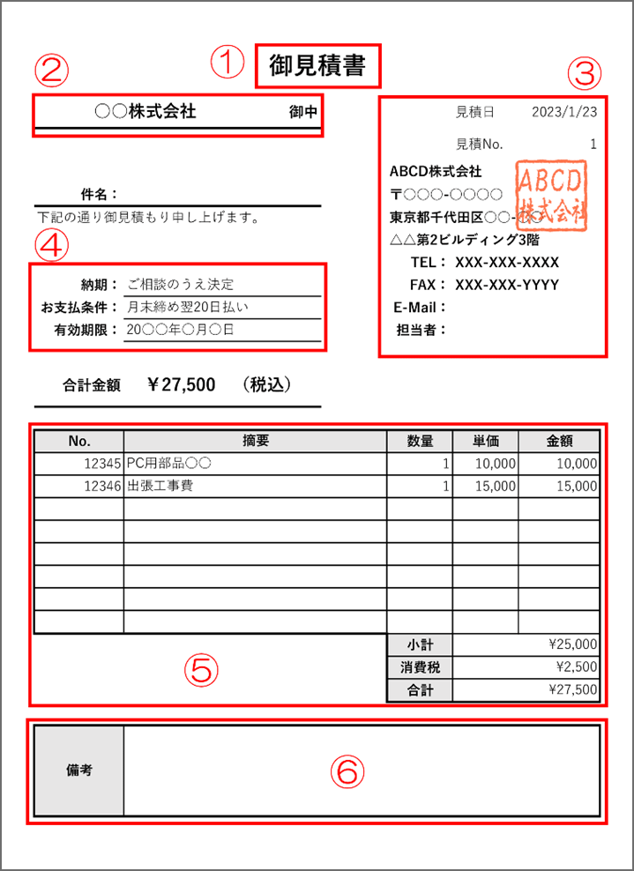
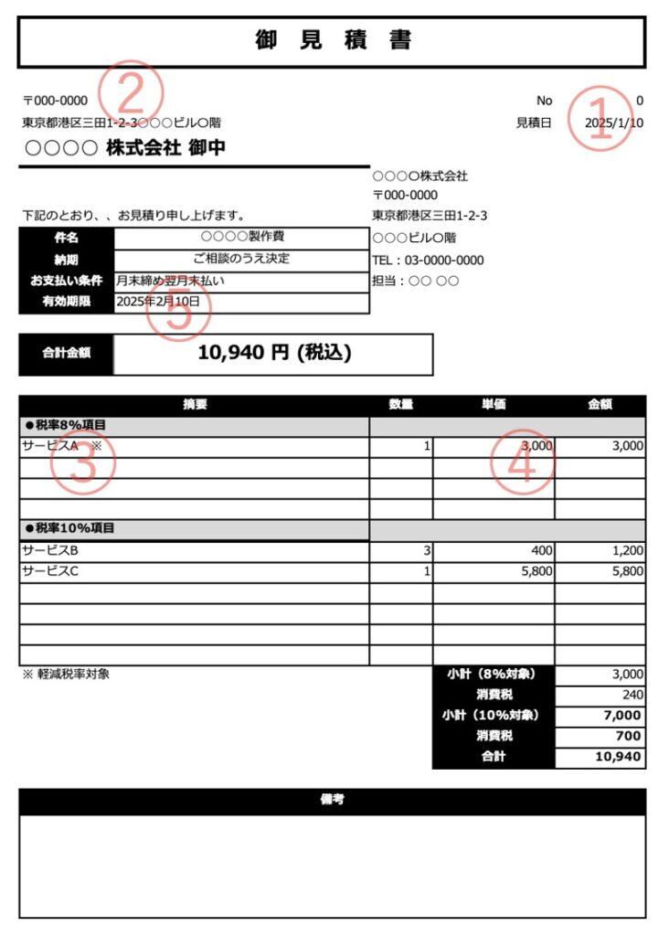

御見積書
株式会社△△△ 御中
担当者 *** 様
見積No.
N
見積日
20**/**/**

件名：プロジェクトX
有効期限：20**/**/**

合計金額：□□□
内訳

備考

Excelでテンプレートを作成し、設定した情報が各セルに入力される
出力されるのは、このExcelシートの形式になる

戻る
確定

＊＊＊＊＊＊＊＊＊＊＊＊＊＊＊＊＊＊＊＊＊＊＊＊＊＊＊＊＊＊＊＊＊＊＊＊＊＊＊＊＊＊＊＊＊＊＊＊＊＊＊＊＊＊＊＊＊＊＊＊＊＊＊＊＊＊＊＊＊＊＊＊

「プレビュー画面」で「確定」ボタンが押された時に開かれる画面 |  | ↓「履歴」の「編集」から実行された場合は以下のようになる（見積番号が既に存在するかで判断）
完了画面
完了画面

見積書の作成が完了しました。
見積番号：N
見積書の編集が完了しました。
見積番号：N

出力
戻る
出力
戻る

出力画面
「出力」ボタンが押された時に開かれる
・明細作成の完了画面
・履歴画面

出力画面
ファイル名
***.csv

出力先
C\***\***\***\
確定
戻る

履歴確認画面
「履歴確認」ボタンが押された時に開かれる
履歴画面

見積番号
更新日
宛先会社名
件名
選択
・ページを直接入力で飛べるようにしたい
・文字数が多く、枠からはみ出す場合の表示はどする？

選択
選択
選択
→
←
1/10
戻る

※選択ボタンが押されると「明細のプレビュー画面」が開かれ、作成時とは違い、「編集 / 削除」ボタンが増えている
・編集ボタンが押された場合、見積作成画面が表示される（値が入った状態になっている）

履歴プレビュー画面

御見積書
株式会社△△△ 御中
担当者 *** 様
見積No.
N

見積日
20**/**/**
件名：プロジェクトX

有効期限：20**/**/**
合計金額：□□□

内訳

備考

編集
削除
出力
戻る

確認ウィンドウ
取り返しがつかない処理を行なう際、最終確認のために呼び出される
画面移行ではなく別ウィンドウとして表示される
確認ウィンドウ

本当に実行しますか？
今のところ、削除実行時でのみ使用している

はい
いいえ

削除完了画面
履歴プレビュー画面で削除を押し、出現する確認ウィンドウで「はい」を押すと移行する（確認ウィンドウは閉じる
削除完了画面

見積番号 N が削除されました。

履歴
戻る

